Ai-BS21选型
型号 | Ai-WS1-CBS | Ai-WS1-CBE
图片 | 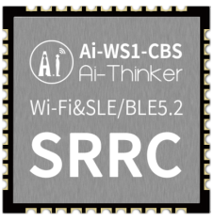 | 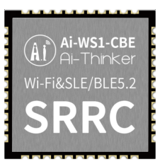
芯片 | Hi3873S | Hi3873E
FLASH | 无Flash | 无Flash
外设 | UART、GPIO、SDIO | UART、GPIO、USB2.0
频谱范围 | 2400 ~ 2483.5MHz | 2400 ~ 2483.5MHz
供电范围 | 供电电压 3V ~ 3.6V，供电电流 ≥500mA | 供电电压 3V ~ 3.6V，供电电流 ≥500mA
IO口数量 | 7个 | 12个
无线 | Wi-Fi 802.11b/g/n/ax&BLE 5.2&SLE 1.0 | Wi-Fi 802.11b/g/n/ax&BLE 5.2&SLE 1.0
尺寸(mm) | 12.0*12.0*2.4(±0.2)mm | 12.0*12.0*2.4(±0.2)mm
封装形式 | SMD-44 | SMD-44
天线形式 | 邮票孔 | 邮票孔

